2．SVN構成図
2．SVN構成図 | 管理番号 | プロジェクト管理番号 | 更新日 | ファイル更新日(一番最新)
 | プロジェクト名 | プロジェクト名 | 更新者 | ファイル更新者（一番最新）

SVN
Document (A)

Project (B)

勤務表 (C)
CUSTOMER (D.1.1.1)

★PROJECT (D)
GripTech (D.1)
GPRJ01-Frishe (D.1.1)
PROJECT TEAM (D.1.1.2)

WORKSPACE (D.1.1.3)

CUSTOMER (D.1.2.1)

GPRJ02-Will
PROJECT TEAM (D.1.2.2)

WORKSPACE (D.1.2.3)

CUSTOMER (D.1.2.1)

GPRJ03-ShinPikuto
PROJECT TEAM (D.1.2.2)

WORKSPACE (D.1.2.3)

4．SVNガイド
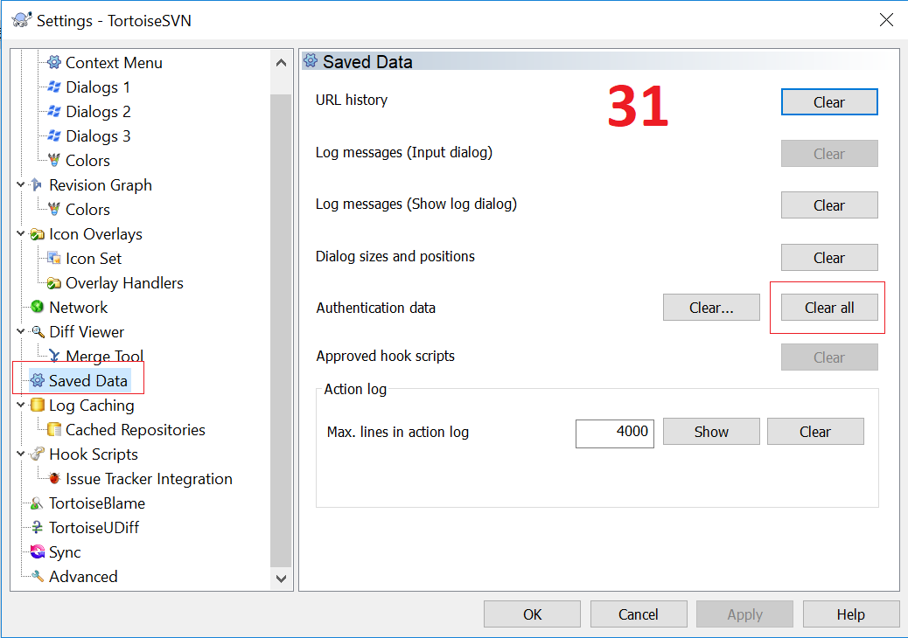
 |  | 4．SVNガイド | 管理番号 | プロジェクト管理番号 | 更新日 | ファイル更新日(一番最新)
 |  |  | プロジェクト名 | プロジェクト名 | 更新者 | ファイル更新者（一番最新）

1. Đường link tải phần mềm TortoiseSVN:
 | https://tortoisesvn.net/downloads.html
2. Cài đặt Tortoise SVN:
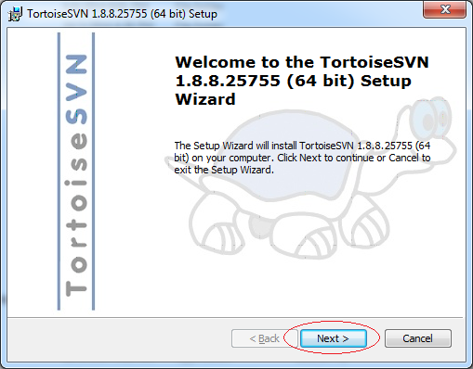
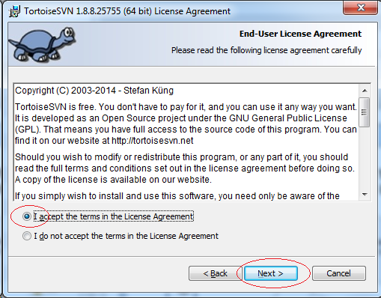
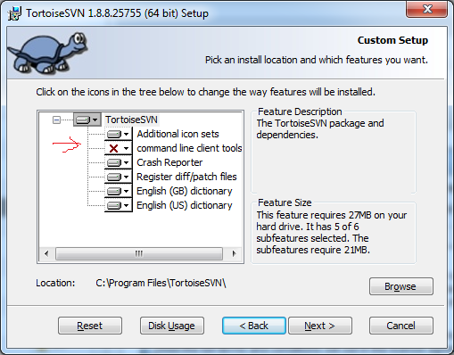

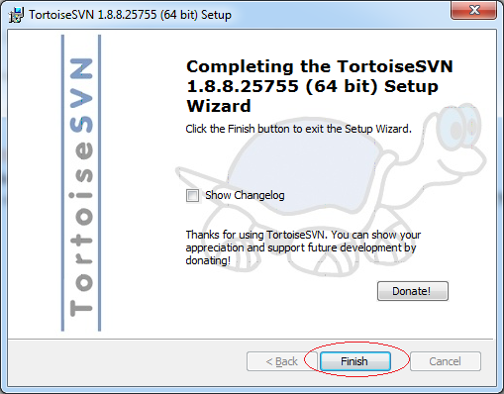
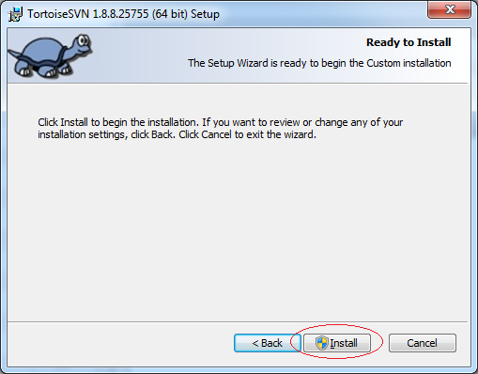
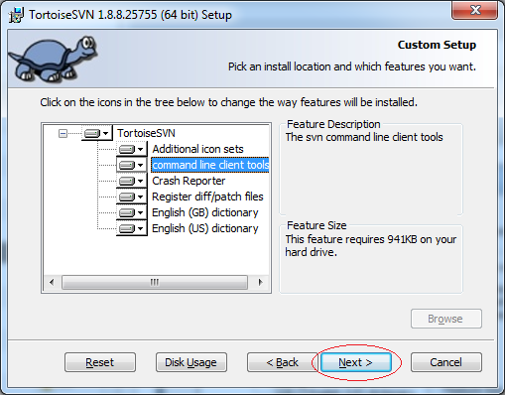

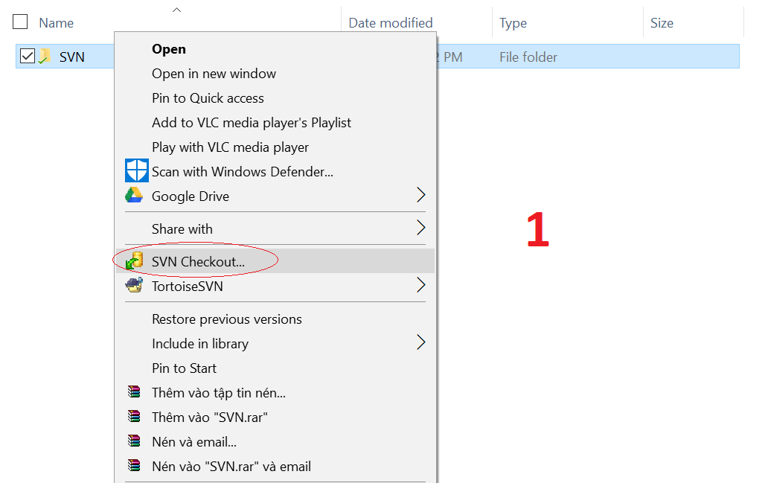
3. Tạo folder và lấy dữ liệu SVN
1. Tạo folder mới đặt tên bất kỳ để chứa thư mục SVN
2. Right click vào folder mới vừa tạo, chọn SVN checkout (Hình 1)
3. Hộp thoại checkout hiển thị (Hình 2)
- URL: https://cosmomedical.com.vn/svn/cosmo
- Checkout Depth: Fully recursive
- Revision: HEAD revision
- Chọn: OK
4. Hộp thoại Authentication hiển thị (Hình 3)
- Lưu ý: nếu đã có đăng nhập từ trước sẽ không hiển thị hộp thoại này
- Nhập User name và password đã cấp từ trước
- Nên check Save authentication để các hoạt động lần sau khi bị yêu cầu lại
- Chọn OK
5. Hiện thị hộp thoại cập nhật các file trong đường dẫn của SVN mà user đc cấp quyền truy cập
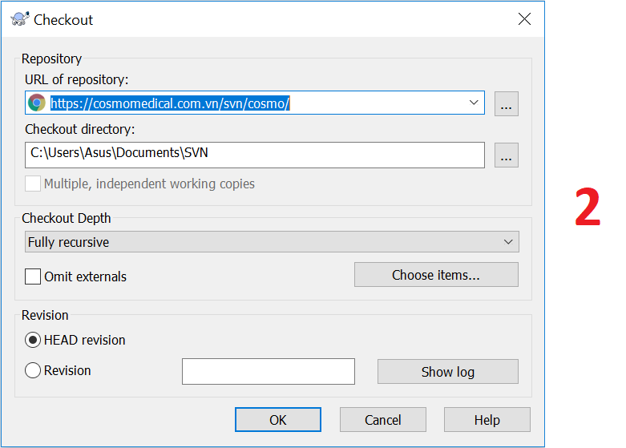
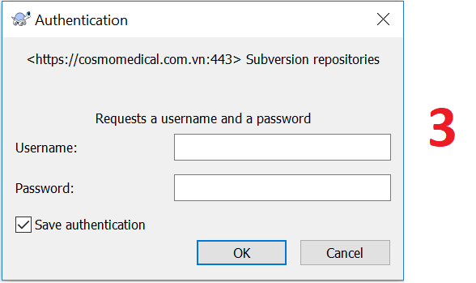
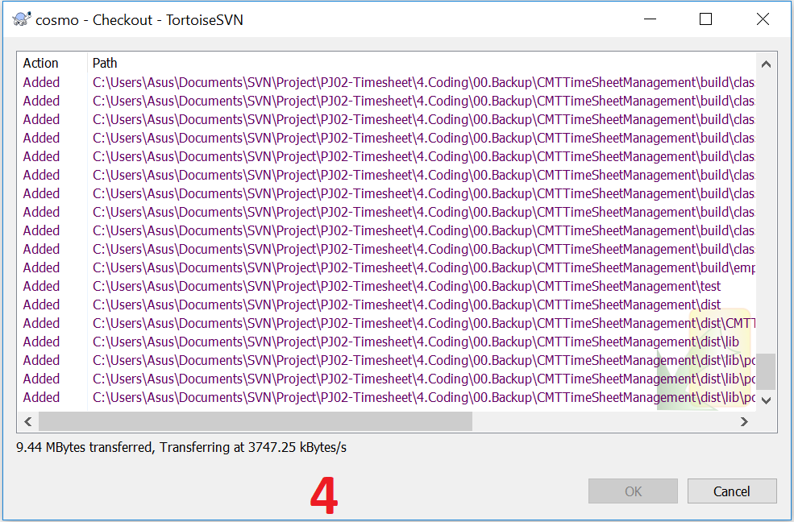

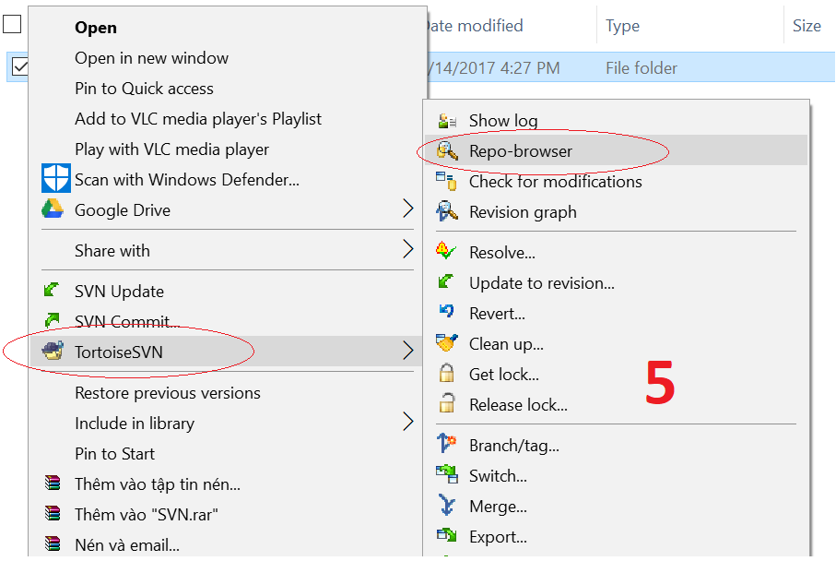

4. Chọn lấy các dữ liệu trong SVN mong muốn
1. Right click vào folder mới vừa tạo, chọn TortoiseSVN -> Repo-browser (Hình 5)
2. Hiển thị hộp thoại URL (Hình 6)
- URL: https://cosmomedical.com.vn/svn/cosmo
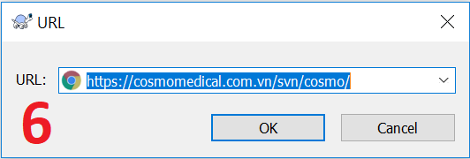

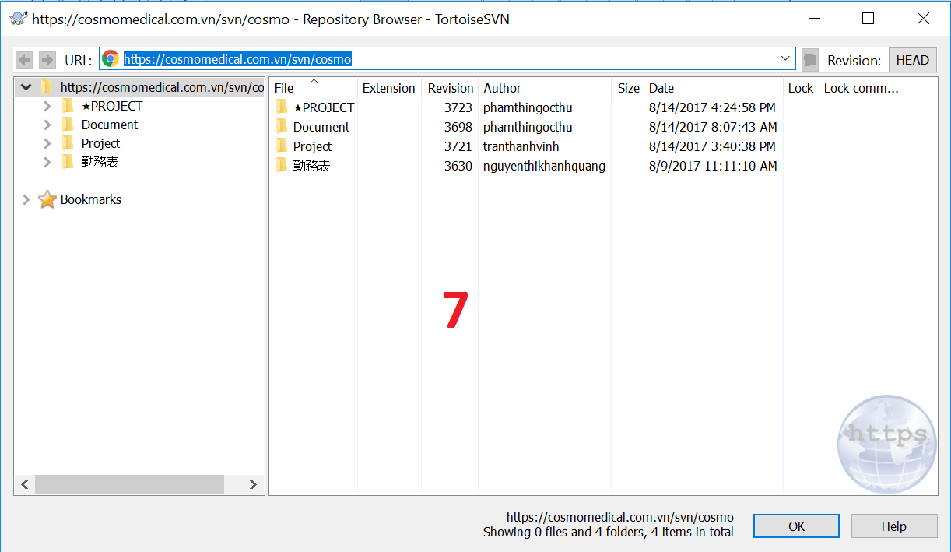
3. Hiển thị hộp thoại Repository Browser (Hình 7)
- Hiển thị các folder trong đường dẫn URL
- Chỉ hiện thị các folder mà user đang sử dụng có quyền truy cập
4. Chọn lấy các folder hay file mong muốn
- Ví dụ chỉ muốn lấy dữ liệu trong folder ★PROJECT, right click folder mong muốn, chọn checkout (Hình 8)
- Hộp checkout hiển thị (Hình 9), chọn OK
- Hiển thị các folder trong đường dẫn URL
- Hiện thị hộp thoại cập nhật các file trong folder đã chọn

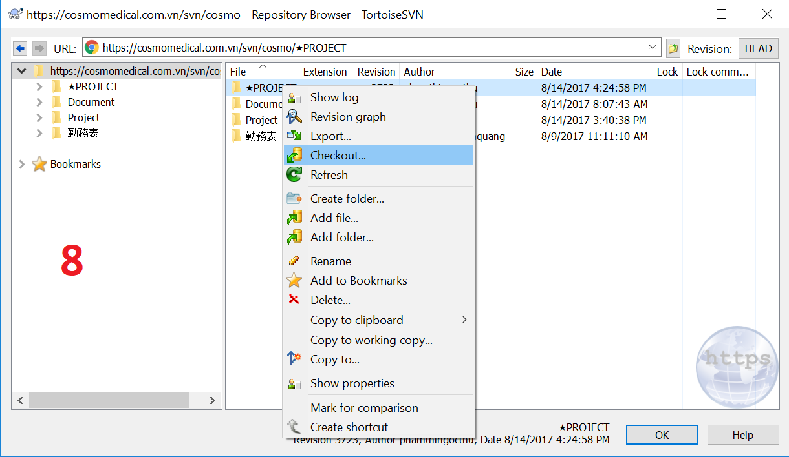
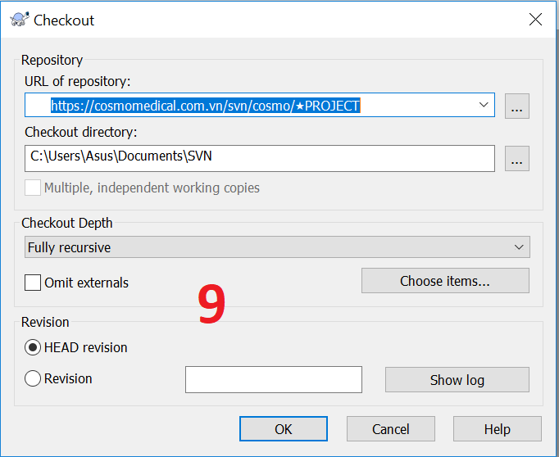

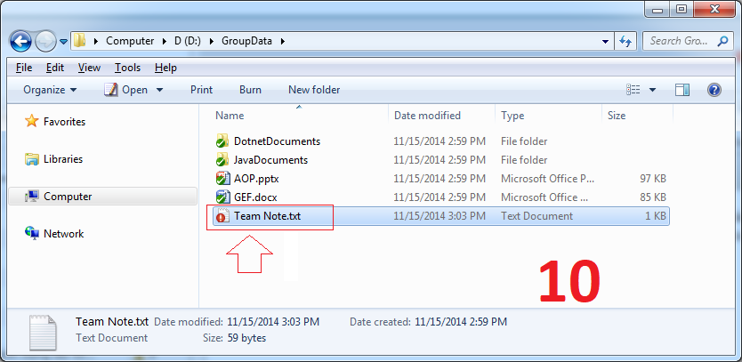
5. Commit và Update
- Checkout là việc lấy toàn bộ dữ liệu được chia sẻ trên Repository xuống máy địa phương lần đầu tiên.

- Sau đó dữ liệu được sửa đổi tại địa phương. Việc đưa dữ liệu đã thay đổi lên Repository được gọi là Commit. Và việc cập nhập các dữ liệu đã thay đổi về là hành động Update.

- Ví dụ thay đổi file TeamNote.txt và lưu lại, khi đó biểu tượng SVN của file này thay đổi, thông báo rằng file này đã bị sửa đổi (Hình 10)

- Tiếp theo tạo mới một file TeamTodo.txt. Biểu tượng của file mới được tạo ra có dấu ?, thông báo rằng file này mới, và chưa được quản lý bởi SVN (Hình 11)

- Thư mục SVN chứa file có dữ liệu bị sửa đổi cũng thay đổi biểu tượng (Hình 12)

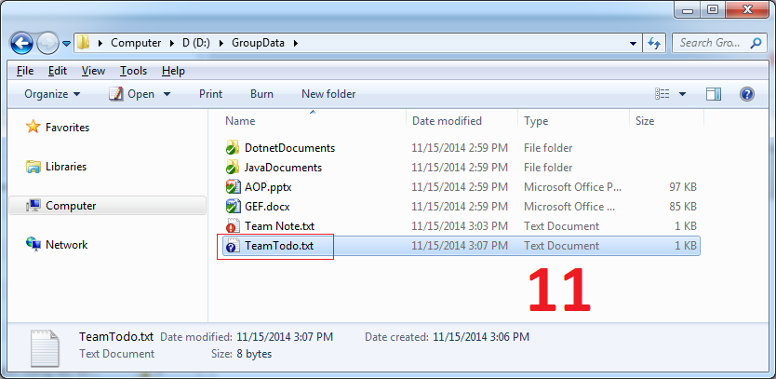
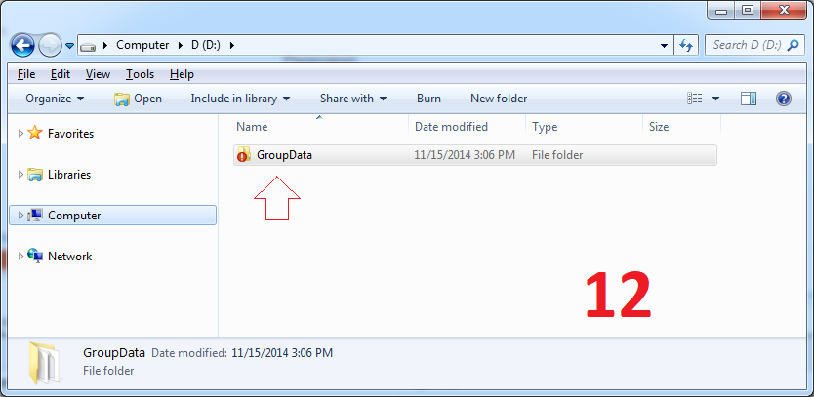

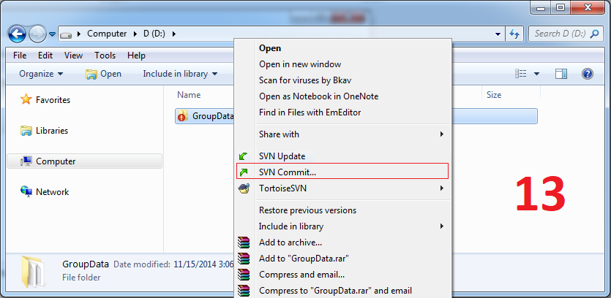
- Để Commit dữ liệu lên SVN Repository, nhấn phải chuột vào file hoặc thư mục cần Commit, chọn SVN Commit… (Hình 13)

- Check chọn các file cần commit trên danh sách. Mặc định Tortoise SVN tự động check vào các file có sửa đổi (Hình 14)

- User khác có thể Update (cập nhập) các dữ liệu mới nhất từ SVN Repository (Hình 15)

- Để chỉ update các folder hay file mong muốn, right-click vào folder hay file mong muốn và chọn Update.

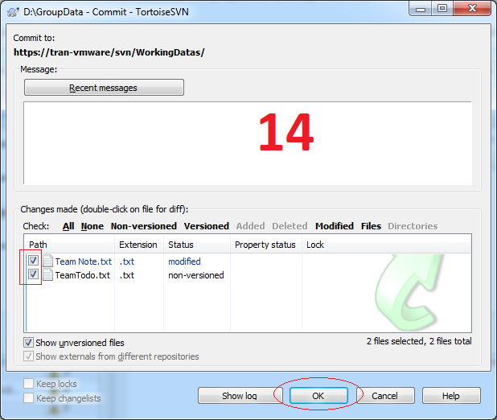
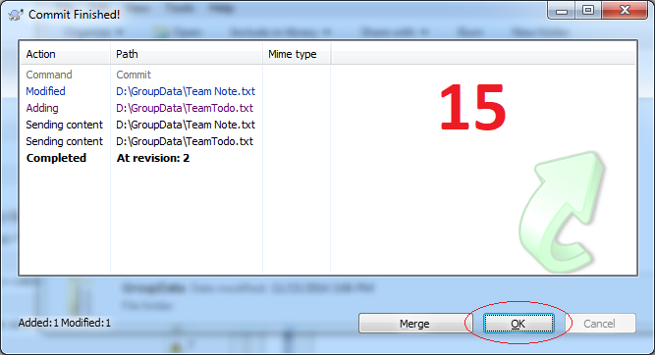

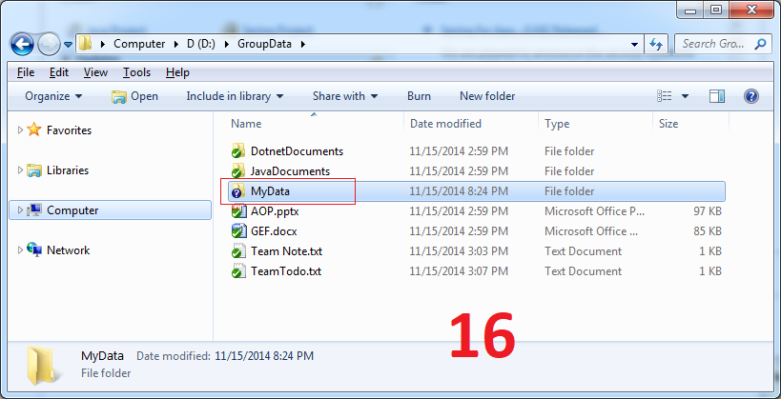

6. Các chức năng khác của Tortoise SVN
1. Add to Ignore list
- Trường hợp có một thư mục hoặc file muốn SVN bỏ qua, không đưa lên SVN Repository. Bạn có thể sử dụng chức năng: Add to Ignore list

- Giả sử muốn bỏ qua folder Mydata không muốn đưa lên SVN Repository (Hình 16), right-click chọn TortoiseSVN -> Add to ignore list -> MyData (recursively) (Hình 17)

- Sau khi chọn folder không muốn đưa lên thì biểu tượng của folder đó sẽ như hình 18

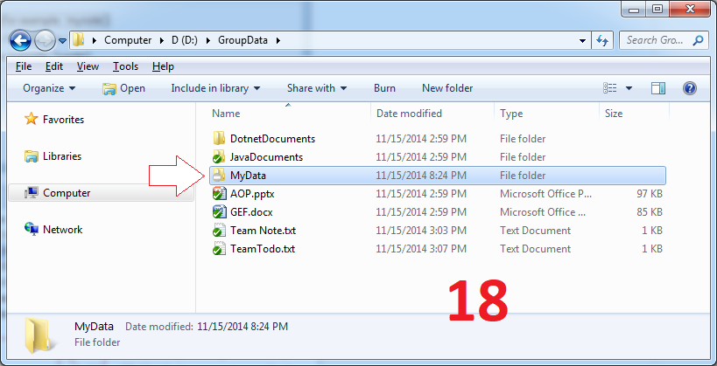
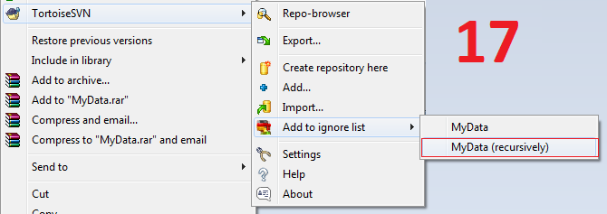

2. Revert
- Chức năng Revert được sử dụng để trả lại dữ liệu ban đầu. Chẳng hạn khi sửa đổi dữ liệu của một vài file, revert giúp cho file trở lại như trước khi thay đổi.

- Right click file cần revert, chọn TortoiseSVN -> Revert (Hình 19)
Lưu ý: Khi xảy ra lỗi conflict thường sử dụng chức năng này. Nhớ backup lại file trước khi sử dụng chức năng này.

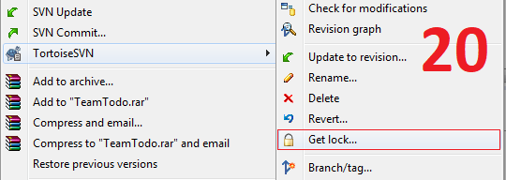
3. Get Lock & Release Lock
- Nếu bạn đang sửa một vài file tại máy địa phương của bạn. Và trong quá trình sửa không muốn user nào khác Commit dữ liệu các file đó lên Repository, bạn có thể sử dụng chức năng "Get Lock" để khóa lại.

- Right Click file cần lock, chọn TortoiseSVN -> Get lock (Hình 20)
- Sau khi sửa đổi xong, bạn có thể Commit và sử dụng chức năng "Release Lock" để mở khóa.

- Right Click file cần mở lock, chọn TortoiseSVN -> Release lock (Hình 23)

4. Show log
- Trường hợp có quá nhiều thay đổi và bạn không biết rõ user nào thay đổi và thay đổi file nào trong folder nào, ta sử dụng chức năng Show log để xem lịch sử thay đổi.

- Right click folder hay file muốn xem log hay toàn bộ folder svn để có thể xem toàn bộ lịch sử thay đổi, chọn TortoiseSVN -> Show log (Hình 24)

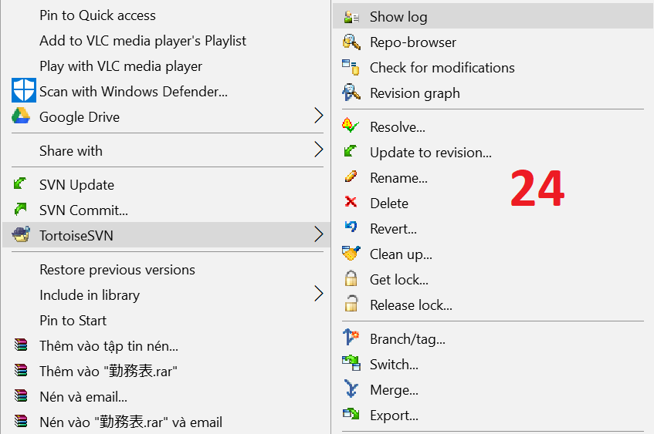
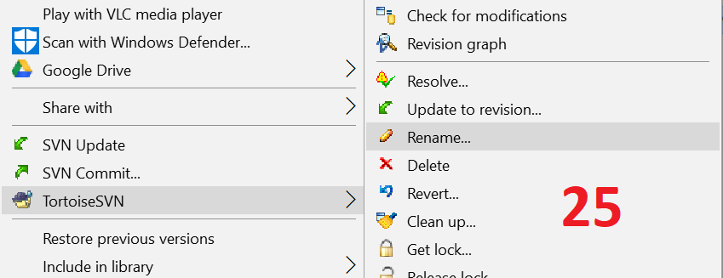

5. Rename & Delete
- Trường hợp bạn muốn đổi tên một file hay folder nào đó, ta sử dụng chức năng Rename. Right click TortoiseSVN -> Rename (Hình 25)

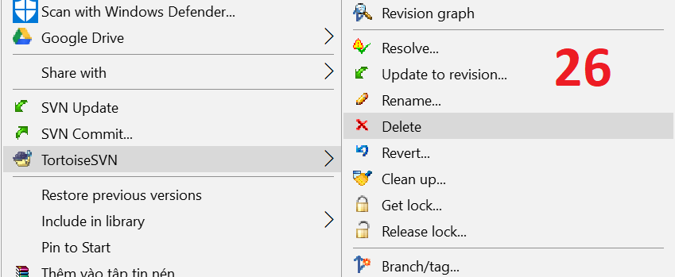
- Trường hợp bạn muốn xóa một file hay folder nào đó, ta sử dụng chức năng Delete. Right click TortoiseSVN -> Delete (Hình 26)

Lưu ý: Tất cả các hoạt động đổi tên, xóa đều luôn Commit lên lại SVN để tất cả user khác có thể Update để nhận được sự thay đổi đó.

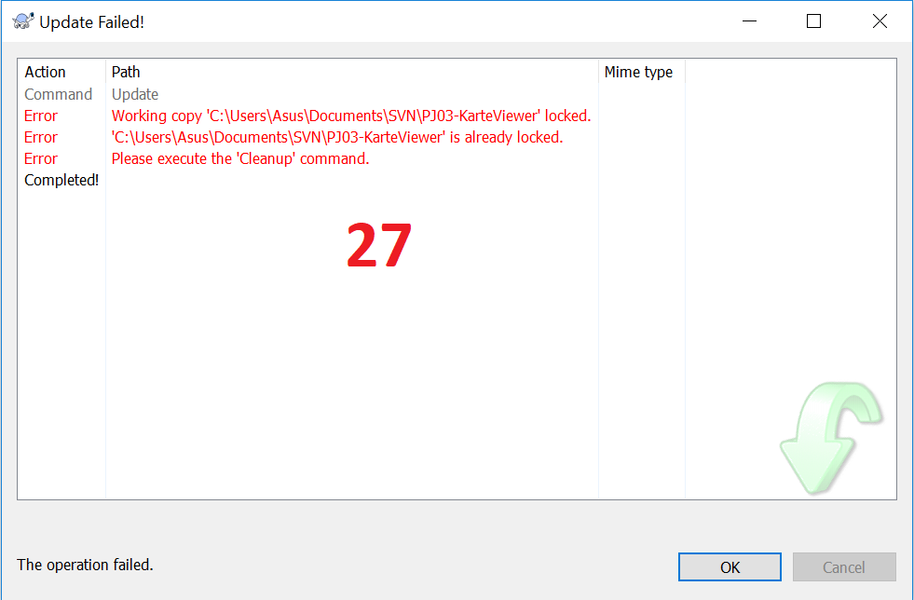
6. Clean up
- Nếu một lệnh SVN nào đó không thể hoàn thành thành công, có thể là do các vấn đề về máy chủ, bản sao làm việc của bạn có thể bị bỏ lại ở trạng thái không nhất quán hay không có sự thống nhất giữa 2 bản hoặc trong trường hợp có 2 hay nhiều hơn 2 người cùng lúc chỉnh sửa file bạn đang cố gắng Update sẽ tạo ra lỗi. Trong trường hợp đó cần sử dụng chức năng Clean Up (ví dụ xuất hiện lỗi như hình 27)

Lưu ý: Khi sử dụng chức năng Clean up nó sẽ có nhiều tùy chọn có thể xóa hoặc revert lại file bạn đã chỉnh sửa về lại file ban đầu. Nên trước khi sử dụng chức năng này, bạn hãy chắc rằng đã backup file của mình lại.

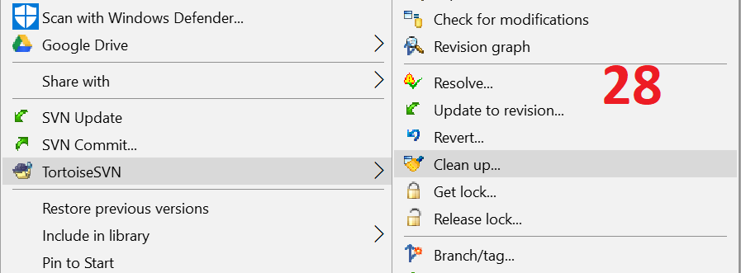
- Right click folder hay file cần clean up, chọn TortoiseSVN -> Clean up (Hình 28)
- Một hộp thoại Cleanup hiện ra. Nên chọn các chức năng cleanup như hình 29. Còn các chức năng khác như:

+ Delete unversioned files and folders: Xóa các tập tin và thư mục không phiên bản
+ Delete ignored files and folders: Xóa các tập tin và thư mục bị bỏ qua
+ Revert all changes recursively: Hoàn lại tất cả các thay đổi
Lưu ý: Tốt hơn là sử dụng lệnh TortoiseSVN → Revert thay vào đó, bởi vì bạn có thể xem trước và chọn các tập tin mà bạn muốn hoàn lại.

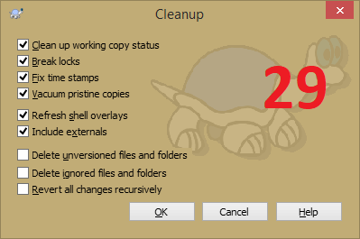

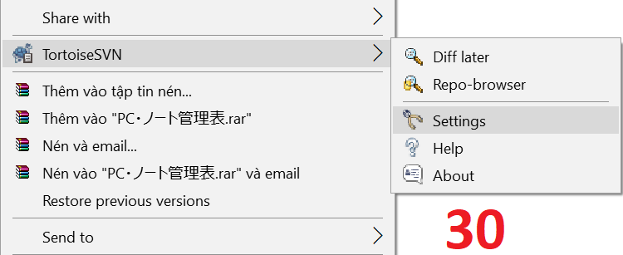
7. Đổi tài khoản
- Khi muốn đổi user đang được lưu (Save Authentication) thành user khác, right click chuột ở bất kỳ vị trí nào (không nhất thiết phải là file hay folder nào đó) chọn TortoiseSVN -> Settings (Hình 30)

- Chọn Save Data -> Authentication data -> Clear all (Hình 31)
- Sau đó thực hiện các lệnh ở folder SVN sẽ yêu cầu đăng nhập lại user và password.

